关系图
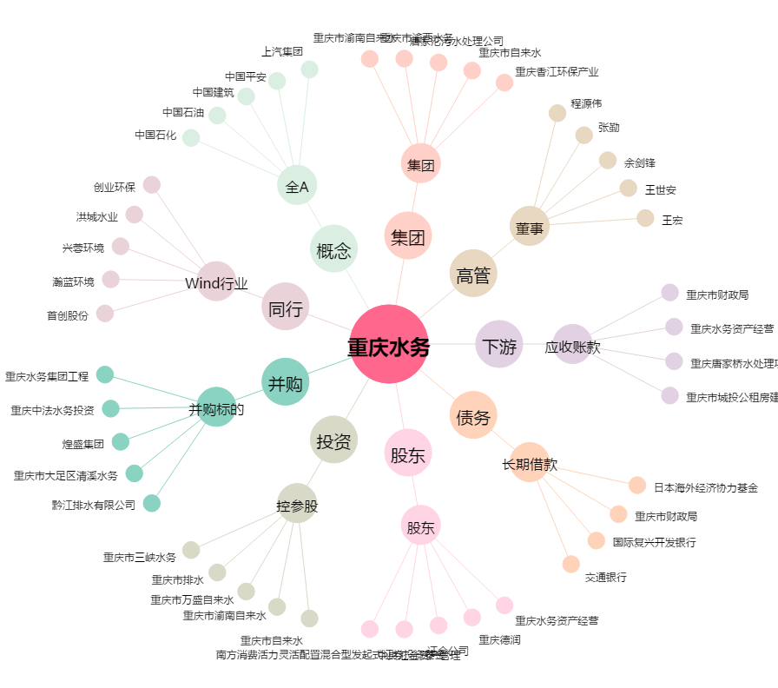
重庆水务[601158.SH] - 关系概览图

